Sheet
ПРОЕКТ | НАЗВАНИЕ | АВТОР | СОЗДАН | УСТРОЙСТВО
3 | Тестовый проект №3 | texnodgo | 2020-12-24 | Маркировщик
Вибросито
Тестовый заказ № 4
# | Имя компонента | Тип компонента | Материал | Толщина, мм | Кол-во гибов | Кол-во деталей, шт | Приоритет | Место хранения | QR-код | QR-код производства | Чертеж
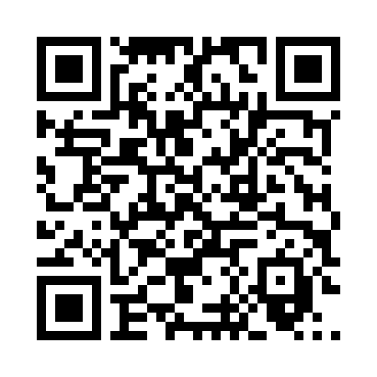
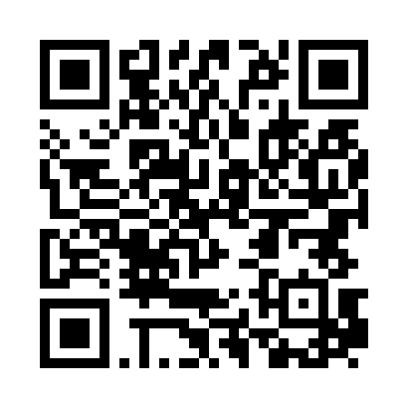

43 | Фланец пружин | PART | AISI 304 | 0 | 0 | 6 | 0 | 0
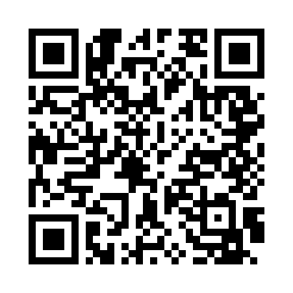
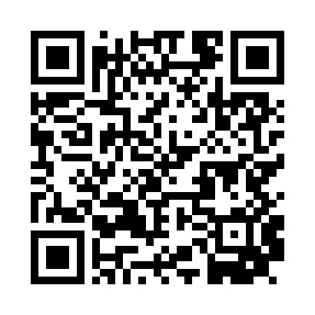
45 | Основание муфты | PART | Brass | 0 | 0 | 4 | 4 | 0
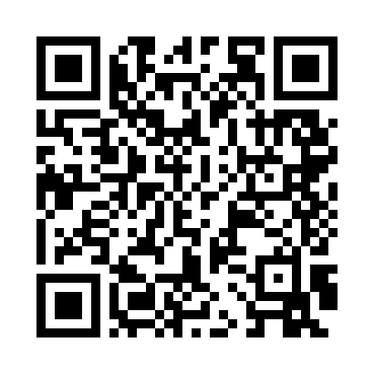
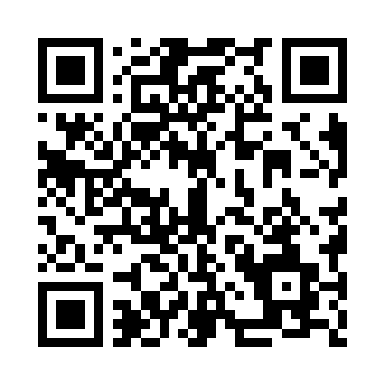
47 | Стол вибросита | PART | AISI 1020 | 2 | 0 | 4 | 0 | 0

